パラメーター作成手順
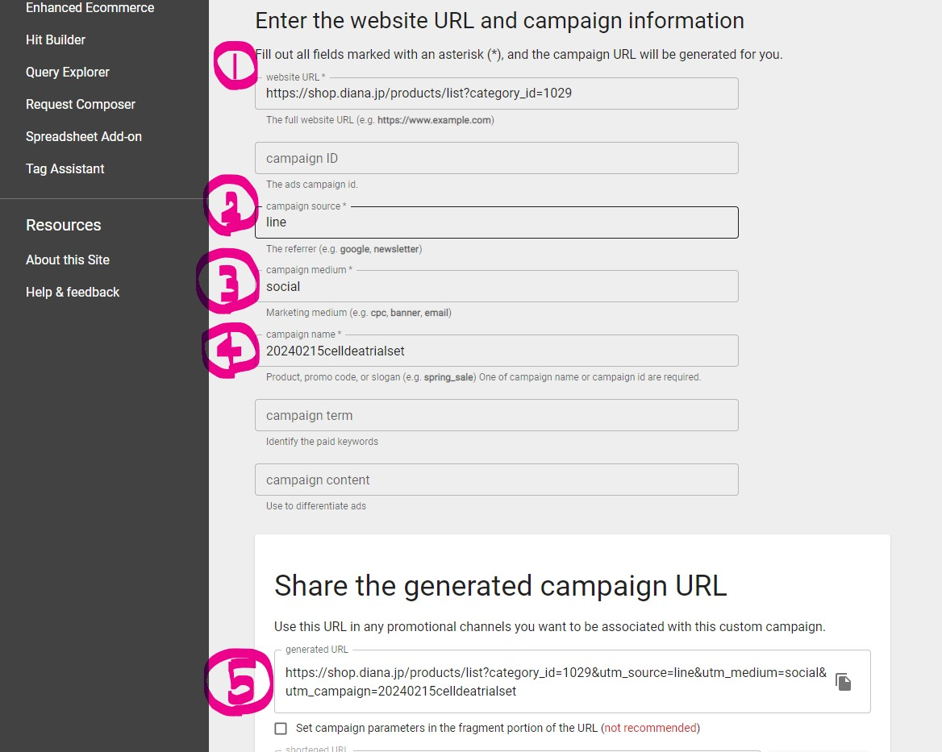
＜パラメーター入りURL作成手順＞
作成ページ | https://ga-dev-tools.google/campaign-url-builder/

①「website URL」に、飛ばしたいページのURLを貼る
②「campaign source」に、発信する媒体を記載する(line or mail or app)
③「campaign medium」に「social」と記載する(ここは固定)
④campaign nameに配信年月日と配信内容を記載する 例：2024年2月15日にセルディア トライアルセットについて配信したい場合→20240215celldeatrialset ※1つの配信にURLを複数載せたい場合は、配信内容のあとに1、2とつけるか、遷移先の内容が異なる場合はその内容を記載 例：2024年2月15日の配信にセルディア トライアルセットと開運トライアルセットのURLをつけたい場合 セルディア トライアルセットのURL→20240215celldeatrialset 開運トライアルセットのURL→20240215kaiuntrialset ※判別できるようになっていればOKです！
⑤generated URLに完成したURLが表示されているので、そちらをコピーして配信に使用する

例：2024年2月15日に、セルディア トライアルセットについて、LINEで配信したい場合

メルマガ実績確認方法
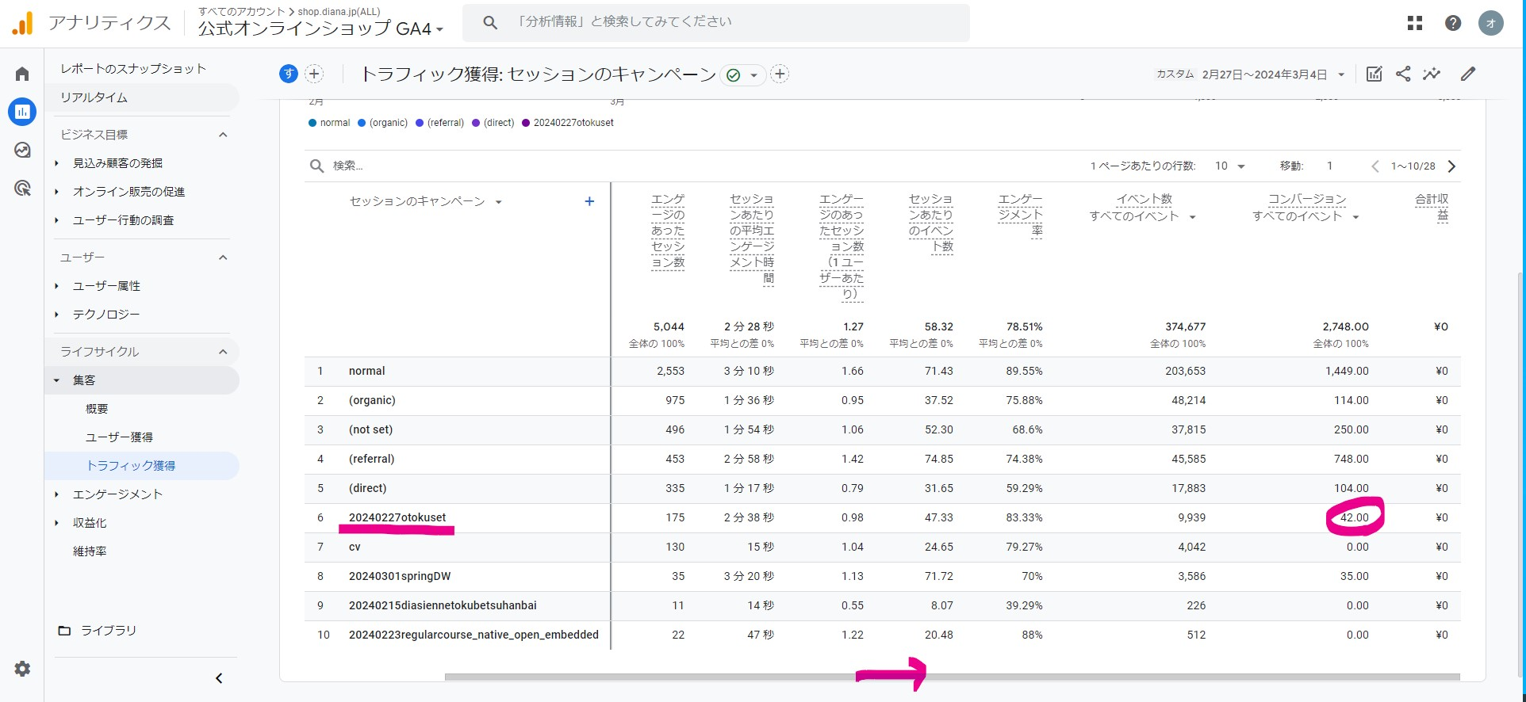
◆メルマガ実績確認方法
①betrendを開き、「メール＞メール配信」から「配信実績レポート」をクリック
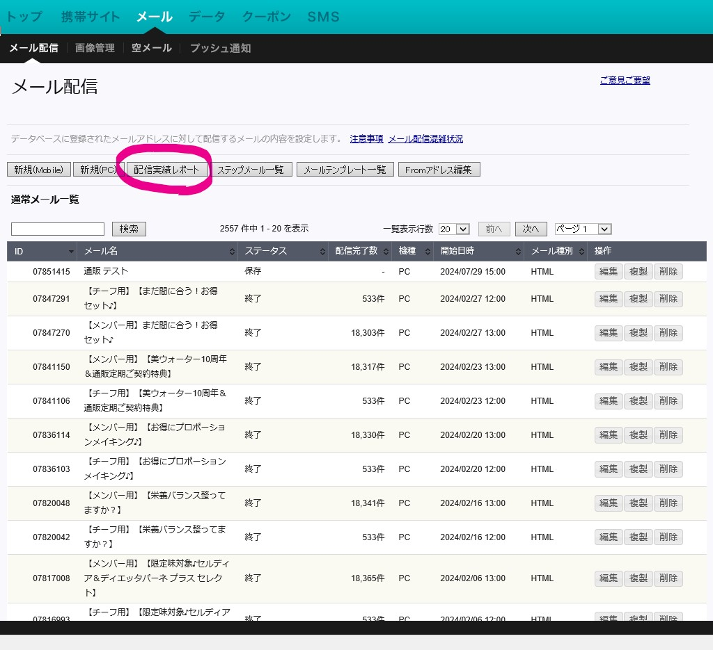

②「表示」をクリック
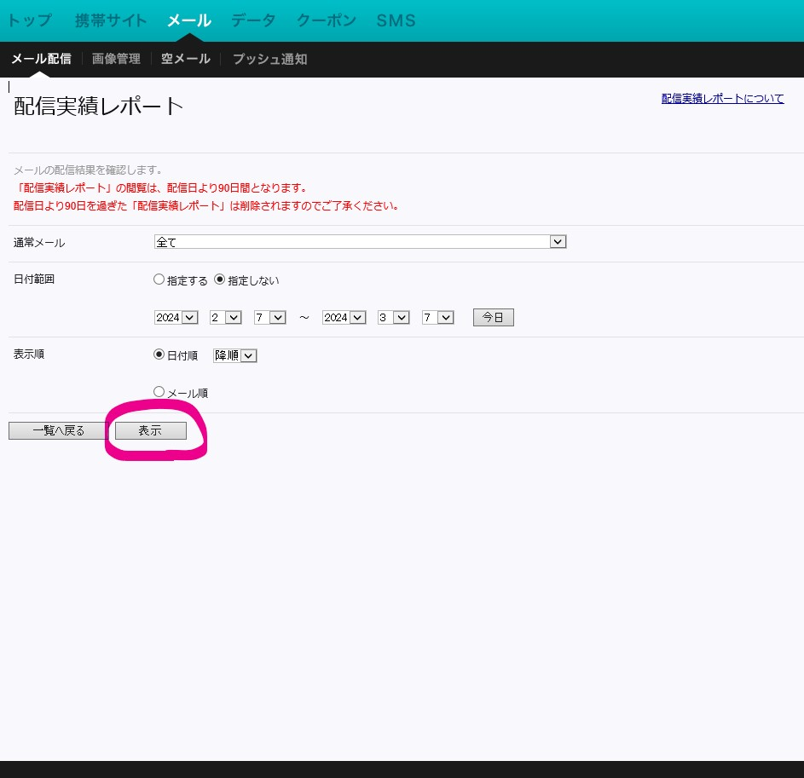

③「配信完了数」が配信数に当たるので、こちらの数値を配信数に記入

④「クリック/開封レポート」をクリック
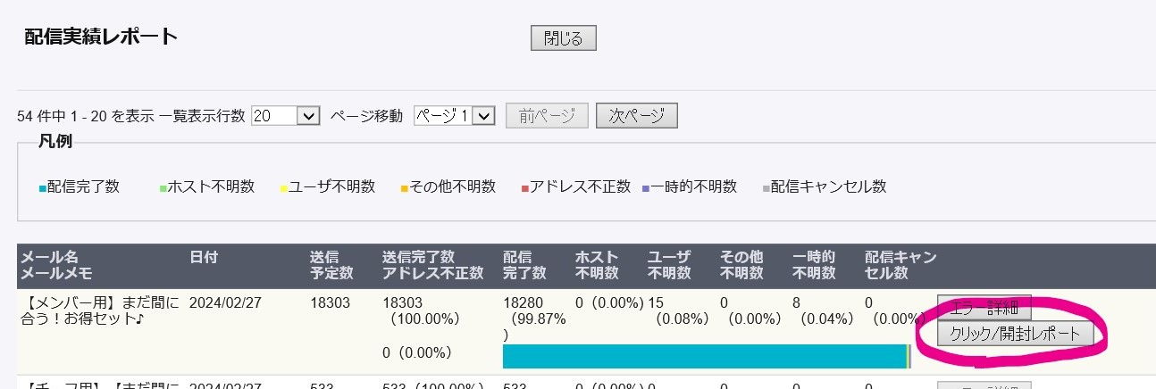

⑤「円グラフ」をクリック
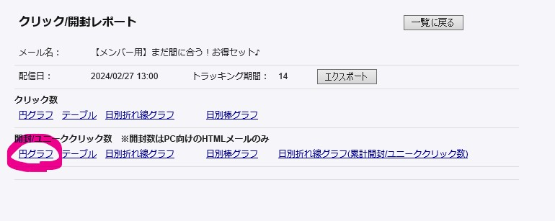

⑥「開封/ユニーククリック数」が開封数に当たるので、こちらの数値を開封数に記入(開封率は数式を入れているので自動算出されます)
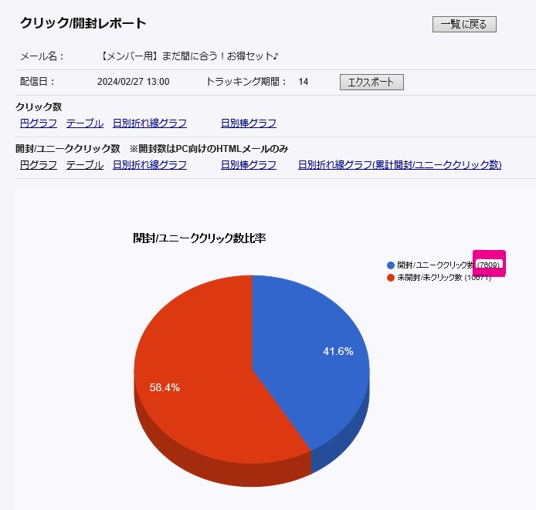

⑦下記URLにアクセス→配信日から1週間を期間指定
https://analytics.google.com/analytics/web/?hl=ja#/p387349657/reports/explorer?params=_u..nav%3Dmaui%26_r.explorerCard..selmet%3D%5B%22sessions%22%5D%26_r.explorerCard..seldim%3D%5B%22sessionCampaignName%22%5D%26_u.comparisonOption%3Ddisabled%26_u.date00%3D20240227%26_u.date01%3D20240304&r=lifecycle-traffic-acquisition-v2&collectionId=5533739549
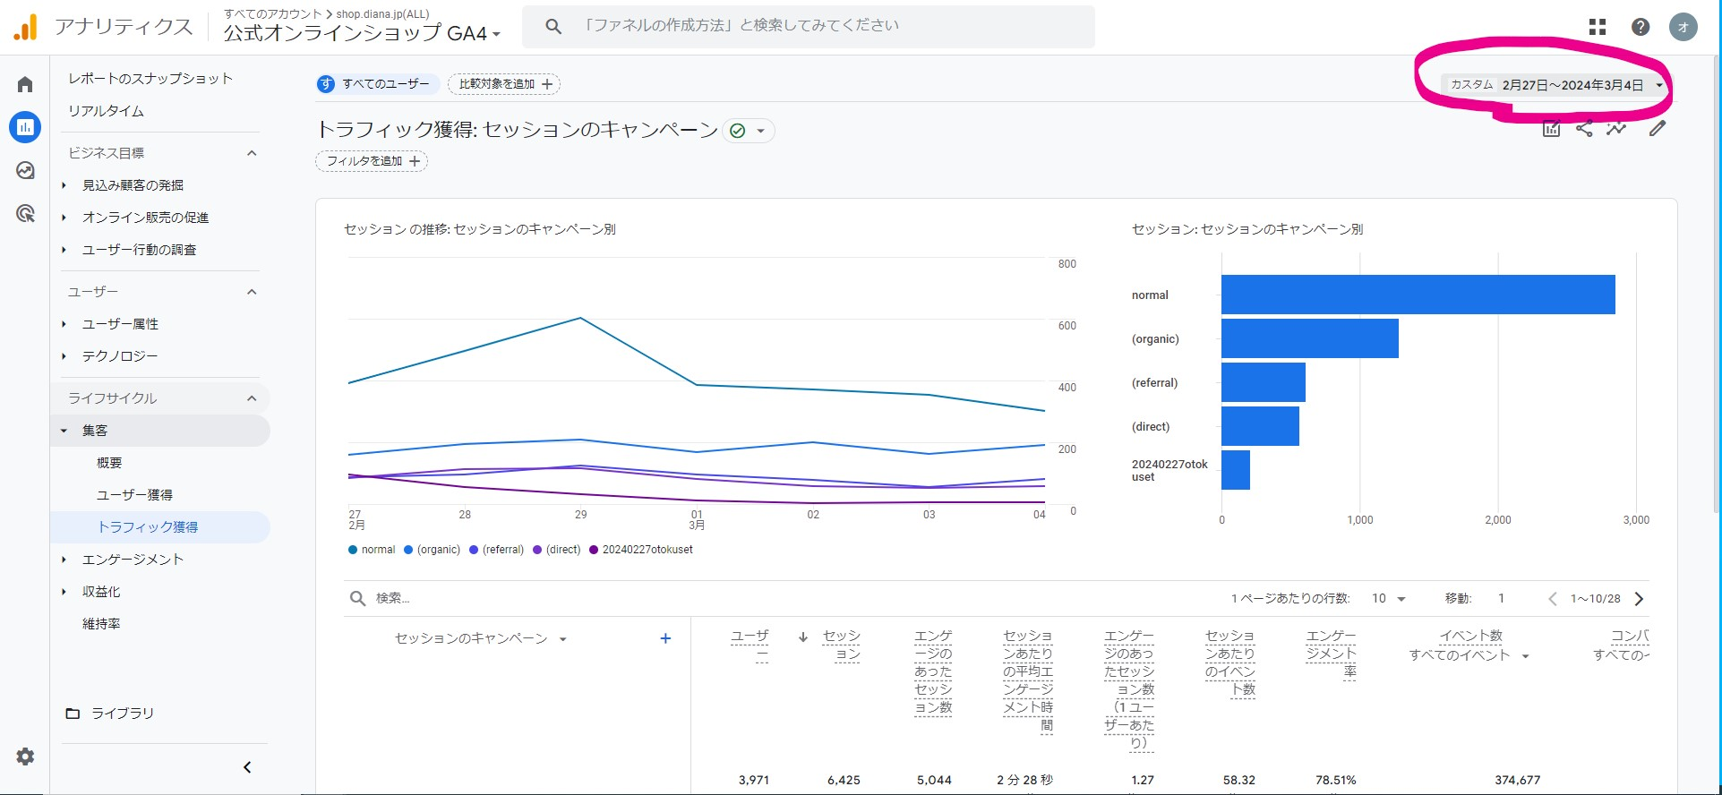

⑧その配信のURLに組み込んだパラメーターの「ユーザー」の数値がクリック数に当たるので、こちらの数値をクリック数に記入(クリック率は数式を入れているので自動算出されます)
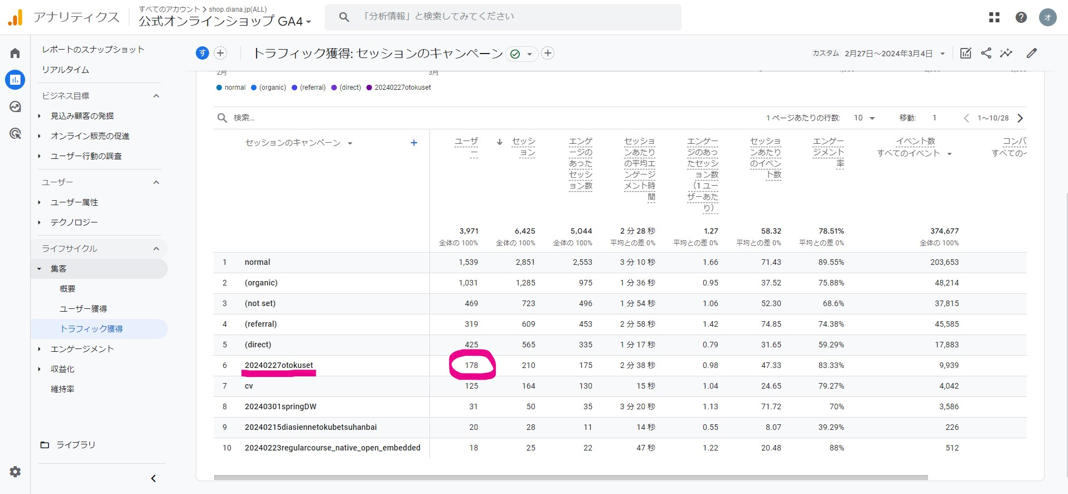

⑨その配信のURLに組み込んだパラメーターの「コンバージョン」の数値がCVに当たるので、こちらの数値を記入(CVRは数式を入れているので自動算出されます)

LINE実績確認方法
◆LINE実績確認方法
①DECA Cloud(旧SYNALIO、LINE配信ツール)を開き、「レポート＞配信メッセージ」をクリック
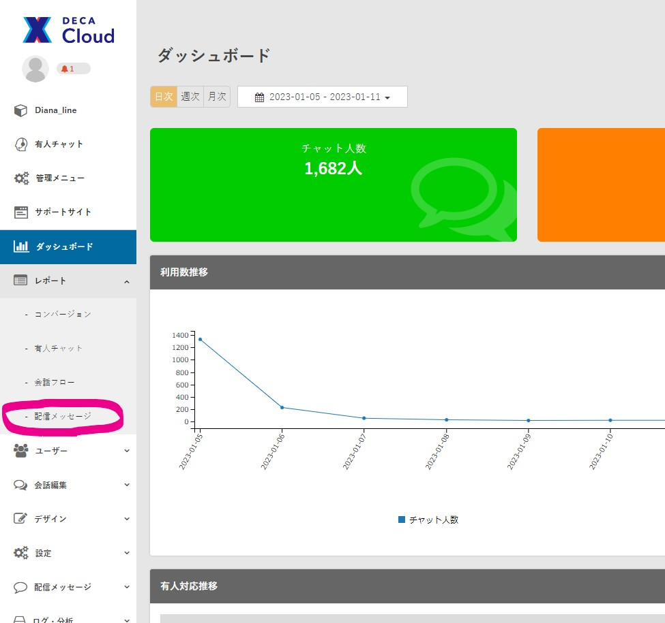

②該当配信の「配信」が配信数に当たるので、こちらの数値を配信数に記入

③該当配信の「開封」が開封数に当たるので、こちらの数値を開封数に記入(開封率は数式を入れているので自動算出されます)

④該当配信の「クリックユーザー」がクリック数に当たるので、こちらの数値をクリック数に記入(開封率は数式を入れているので自動算出されます)

⑤下記URLにアクセス→配信日から1週間を期間指定
https://analytics.google.com/analytics/web/?hl=ja#/p387349657/reports/explorer?params=_u..nav%3Dmaui%26_r.explorerCard..selmet%3D%5B%22sessions%22%5D%26_r.explorerCard..seldim%3D%5B%22sessionCampaignName%22%5D%26_u.comparisonOption%3Ddisabled%26_u.date00%3D20240227%26_u.date01%3D20240304&r=lifecycle-traffic-acquisition-v2&collectionId=5533739549

⑥その配信のURLに組み込んだパラメーターの「コンバージョン」の数値がCVに当たるので、こちらの数値を記入(CVRは数式を入れているので自動算出されます)

月実績確認
LINE、プッシュ通知、合計
配信数実績 |  |  |  | メルマガ
 | LINE | プッシュ通知 | メルマガ配信 | チーフ | メンバー
2022-04-01 | 6 | 10 | 21 | 11 | 10
2022-05-01 | 13 | 15 | 21 | 11 | 10
2022-06-01 | 10 | 14 | 28 | 14 | 14
2022-07-01 | 8 | 20 | 42 | 21 | 21
2022-08-01 | 9 | 15 | 27 | 14 | 13
2022-09-01 | 26 | 23 | 34 | 17 | 17
2022-10-01 | 16 | 17 | 30 | 15 | 15
2022-11-01 | 13 | 18 | 27 | 13 | 14
2022-12-01 | 14 | 20 | 32 | 16 | 16
2023-01-01 | 20 | 21 | 26 | 13 | 13
2023-02-01 | 31 | 35 | 58 | 29 | 29
2023-03-01 | 29 | 33 | 71 | 36 | 35
2023-04-01 | 27 | 26 | 53 | 28 | 25
2023-05-01 | 15 | 25 | 34 | 18 | 16
2023-06-01 | 19 | 36 | 44 | 22 | 22
2023-07-01 | 12 |  | 0
2023-08-01 | 9 |  | 0
2023-09-01 | 15 |  | 0

2022-04-01 | 6 | 10 | 21 | 11 | 10
2023-04-01 | 27 | 26 | 53 | 28 | 25

 | 450% | 260% | 252%

開封率 | メルマガ | プッシュ通知 | ＬＩＮＥ
良い配信 | ー | 20%以上 | 65％以上
悪い配信 | ー | 14％以下 | 40％以下

クリック率 | メルマガ | プッシュ通知 | ＬＩＮＥ
良い配信 |  | ー | 14％以上
悪い配信 |  | ー | 10％以下

